Esai
 | Jawab Tiga (3) soal di bawah ini! Scroll ke bawah | BOBOT: 30% | #REF!
 | Isilah jawaban di bawah masing-masing soal yang Anda pilih
 | Anda boleh menyisipkan baris/row jika ruang jawaban tidak mencukupi | Nilai Dosen

1 | Yayasan A hendak membuka kantor cabang baru. Perkiraan pegawai yang akan bekerja di kantor baru tersebut adalah 5-10 orang. Anda dimintai pendapat terkait keputusan instalasi internet berbasis kabel atau wireless. Berikan penjelasan mengenai poin-poin yang perlu dipertimbangkan dilengkapi oleh penjelasan-penjelasannya!

Jawaban | Internet berbasis kabel dan wireless memiliki kelebihan dan kekurangan masing-masing untuk dijadikan bahan pertimbangan. Internet berbasis kabel tergolong lebih murah dan mudah penggunaannya namun maintanancenya harus lebih ketat dan terjaga, dan pada zaman sekarang dimana teknologi sudah semakin pesat perkembangannya, menurut saya akan lebih efisien menggunakan wireless untuk menjamin efektivitas dan efesiensi pengelolaan perusahaan. Pada tahun ini, harga wireless sudah tergolong cukup murah, tidak terlalu jauh dengan harga kabel dan akses yang didapatkan jauh lebih cepat dan berkapasitas tinggi. Penggunaan dan pengontrolan sistem wireless bisa dibilang lebih mudah karena berbasis virtual sehingga tidak menggunakan alat fisiknya lagi. Pengoperasiannya bisa dilaksanakan dari jauh jika terdapat kerusakan atau ketidakstabilan. Contoh internet berbasis kabel adalah modem telepon (dial-up), modem kabel, DSL, dan T1/T3. Sedangkan, contoh intenet berbasis wireless adalah Wifi, satelit, 3G, dan 4G. Internet berbasis kabel tentu memiliki tingkat keamanan yang lebih tinggi, namun jika dilihat secara keseluruhan poin-poin pertimbangan maka wireless bisa dijadikan pilihan yang tepat.

2 | Jelaskan satu contoh kasus cybercrime yang terjadi di Indonesia. Apa kemungkinan penyebabnya, apa dampaknya dan bagaimana sebaiknya cara untuk menanggulanginya.

Jawaban | Contoh kasus hacking yang sempat menggemparkan seluruh Indonesia yaitu salah satu hacker anonymous yang disebut berasal dari negara lain. Ia berhasil meng-hack seluruh data dan informasi terkait pemerintahan Indonesia yang secara jelas disimpan dan diawasi oleh sistem yang sangat ketat. Seluruh bukti konkrit tentang total penerimaan dana, total pengeluaran dana, bahkan total dana yang digelapkanpun bisa ia telusuri dengan sangat mudah. Hal ini menjadi pertanyaan dan menandakan bahwa sistem keamanan dan petahanan di Indonesia masih sangat lemah, apalagi diketahui bahwa dokumen krusial seperti itu seharusnya disimpan dan diawasi dengan protokol yang sangat ketat karena merupakan rahasia negara. Hal ini membuat heboh dunia maya, menimbulkan kekhawatiran dan ketidakpercayaan masyarakat akan sistem dan oknum pemerintahan, sehingga mayoritas lebih percaya dengan si hacker yang bahkan sampai sekarang belum diketahui identitasnya. Kejadian seperti ini harus ditindaklanjuti terkait oknum yang terbukti berasalah dan dievaluasi oleh pemerintah terkait ketidakamanan dan keteledoran dalam mengontrol kepentingan negara. Namun, tidak sedikit juga yang bilang bahwa hal ini terjadi secara terencana dan sengaja oleh pihak pemerintah dalam menutupi kasus yang sedang gempar juga pada saat yang bersamaan. Untuk menghindari hal hacking seperti ini terjadi lagi, pemerintah harus meningkatkan keamanan sistem baik di sektor ekonomi, politik, sosial budaya, dan lainnya demi menjaga kesejahteraan rakyat dan diawasi secara berkali agar terwaspada secara optimal.

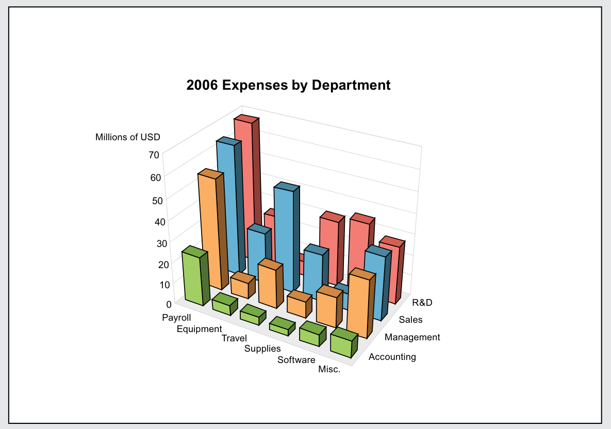
3 | Berikut ini adalah penyajian informasi terkait pengeluaran Perusahaan berdasarkan Departemen. Saudara dimintai tugas oleh Kepala Sales Department yang akan menyajikan informasi terkait biaya perjalanan (Travel Expense). Berdasarkan gambar di samping, perbaikan apa saja yang sebaiknya Saudara lakukan agar informasi yang disajikan lebih informatif dan dapat dipahami dengan mudah oleh orang lain yang akan melihat gambar tersebut!
Jawaban | Saudara boleh membuat grafik dengan data yang tersedia di bawah gambar

 | Perbaikan yang saya lakukan seperti yang terdapat pada grafik yang saya buat dengan membagi secara jelas terkait komponen-komponen yang ada pada tabel data agar terlihat lebih terstruktur, rapih, dan mudah untuk dipahami oleh pembaca. Saya membuat dua grafik, gafik batang dan lingkaran yang memungkin pembaca untuk lebih paham dan melihat secara lebih jelas akan data yang disajikan. Grafik batang yang saya buat tidak jauh beda dengan yang sudah disajikan di soal, namun saya buat mejadi lebih mudan untuk dimengerti. Sedangkan, grafik lingkaran yang saya buat memberikan informasi lebih terkait jumlah presentasenya sehingga memberikan informasi yang lebih lengkap untuk pembaca dapatkan.

2006 Expenses by Department
 |  |  |  | R&D | Sales | Management | Accounting
 |  |  | Payroll | 68 | 61.5 | 52 | 23
 |  |  | Equipment | 21 | 21 | 7 | 5
 |  |  | Travel | 5 | 39 | 18 | 3
 |  |  | Supplies | 30 | 20 | 7 | 2
 |  |  | Software | 35 | 33 | 15 | 6
 |  |  | Misc | 25 | 26 | 24 | 8

2006 Expenses by Department

